상품제안서
패션9쪽부채(중/230mm)-꽃자루 | 상품코드: F18861

 |  |  |  |  |  |  | 02-412-0044 | www.easy1.co.kr
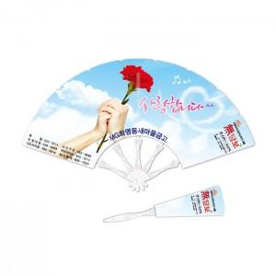

【상세/제작정보】 | ※주문단위 1,000개

【인쇄/포장옵션】 | 풀칼라 / OPP(비닐)

【공급단가】 | 수량 | 1,000~ | 2,000~ | 3,000~ | 5,000~ | 10,000~
*VAT별도 | 단가 | 450원 | 440원 | 430원 | 420원 | 410원

【상품 URL】 | http://www.easy1.co.kr/src/goods_detail.php?gdno=18861

